Sales pipeline template
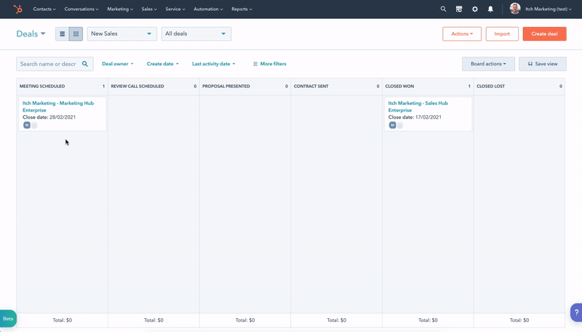
Sales Pipeline Template

Retningslinjer
1. Brug færre trin frem for flere. Jo flere trin du har i din proces, desto flere muligheder skaber du for flaskehalse og forsinkelser.
2. Find ud af hvor mange indtjeningskilder du har, og afgør, om de kræver fundamentalt unikke salgsprocesser for at lukke handlen. Hvis ja, så kræver de separate processer.
3. Nøjes med at bruge din deal pipeline til dine reelle muligheder eller "opportunities". Du bør ikke have et trin til "potentielle kunder" / "Prospects".
4. Uanset om det er et planlagt møde eller en underskrevet kontrakt, bør der altid være en sporbare optegnelse for at bevise, at handlingen er udført.
5. Et trin er "et punkt, en periode eller et skridt i en proces eller udvikling". Undgå at navngive dine trin efter segmenter eller grupper, og brug i stedet verber og handlingsord.

Sådan gør du
1. Sæt dig ned med dit salgsteam og gennemgå alle de trin, der skal ske fra det øjeblik et lead bliver til en mulighed / opportunity og indtil de bliver en kunde.
2. Tag et stykke papir og skriv alle de handlinger, dit team udfører på en række, og de handlinger din køber foretager på en anden.
3. Alle punkter, hvor både køber og sælger er involveret, bør blive til et trin i din sales pipeline.
4. Brug et kvalificeret gæt eller historiske data til at tildele en sandsynlighed for lukning til hvert trin. Med regelmæssig brug kan du opdatere disse procenter for bedre at afstemme dem med din salgsproces.

Salgsprocesser - et eksempel
 |  | Følg op via e-mail | Planlæg møde | Lav tilbud | Planlæg opfølgningsopkald | Præsentering af tilbud |  |  | Send kontakt | Lukket Vundet | Lukket Tabt
 |  | ↑ | ↑ | ↑ | ↑ | ↑ |  |  | ↑ | ↑ | ↑
Sælger
Køber
 | ↓ |  | ↓ |  | ↓ | ↓ | ↓ | ↓ | ↓ | ↓ | ↓
 | Indsend kontaktformular |  | Planlæg møde |  | Planlæg opfølgningsopkald | Præsentering af tilbud | Diskutér med team | Godkend køb | Underskriv kontrakt | Lukket Vundet | Lukket Tabt

Salgsprocesser - din tur
 |  | Salgsproces 2
 |  | ↑
Sælger
Køber
 | ↓ |  | ↓
 | Salgsproces 1 |  | Salgsproces 3

Pipeline - et eksempel

 | Trin 1 | Trin 2 | Trin 3 | Trin 4 | Trin 5 | Trin 6
Navn på handlingstrin | Planlæg møde | Planlæg opfølgningsopkald | Præsentering af tilbud | Kontrakt sendt | Lukket Vundet | Lukket Tabt

Sandsynlighed for luk % | 30 % | 50 % | 70 % | 80 % | 100 % | 0 %

Udgangskriterier | Mødedato | Lukkedato | Opgave pris | Opgave pris | Lukket Vundet grund | Lukket Tabt grund
 | Deal-ejer | Produkt | Produkt | Produkt | Leveringsdato | Konkurrenter
 | Den rette person dukkede op | Næste skridt arrangeret |  | Lukkedato

Pipeline - Din tur

 | Stage 1 | Stage 2 | Stage 3 | Stage 4 | Stage 5 | Stage 6
Navn på handlingstrin

Sandsynlighed for luk %

Sandsynlighed for luk %

Pipeline - Hvordan det virker i HubSpot

